はりあー
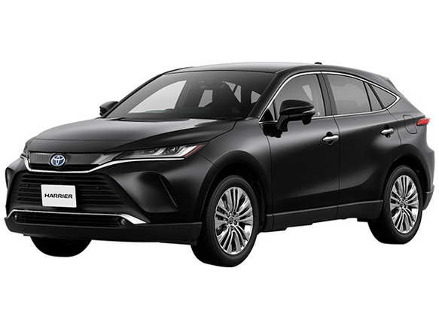
 | は | り | あ | ー
0 | は | り | あ | ー
1
2
3
4
5
6
7 |  |  |  |  | なまえ

じーぷらんぐらー
 | じ | ー | ぷ | ら | ん | ぐ | ら | ー
0 | じ | ー | ぷ | ら | ん | ぐ | ら | ー
1
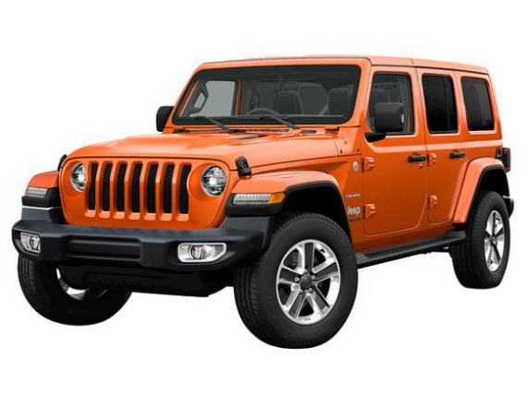
2
3
4
5
6
7 |  |  |  |  |  |  |  |  | なまえ

 |  |  |  |  |  |  |  |  |  | ￥

はすらー
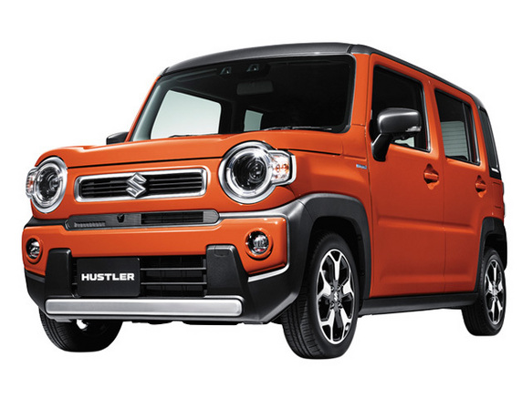
 | は | す | ら | ー
0 | は | す | ら | ー
1
2
3
4
5
6
7 |  |  |  |  | なまえ

あるふぁーど
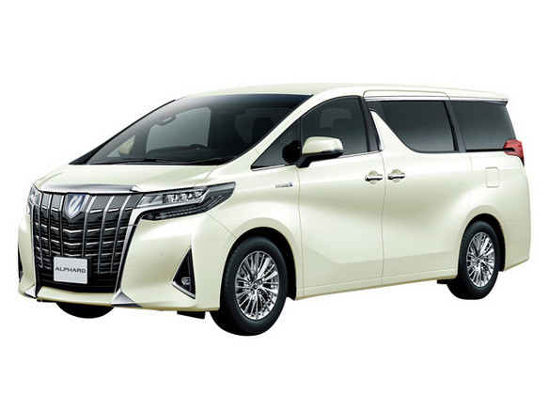
 | あ | る | ふ | ぁ | ー | ど
0 | あ | る | ふ | ぁ | ー | ど
1
2
3
4
5
6
7 |  |  |  |  |  |  | なまえ

てぃーくろす
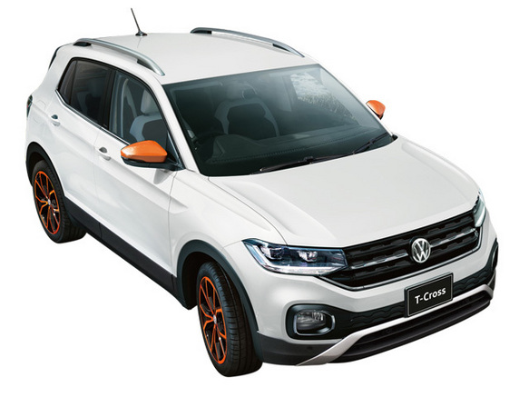
 | て | ぃ | ー | く | ろ | す
0 | て | ぃ | ー | く | ろ | す
1
2
3
4
5
6
7 |  |  |  |  |  |  | なまえ

しえんた
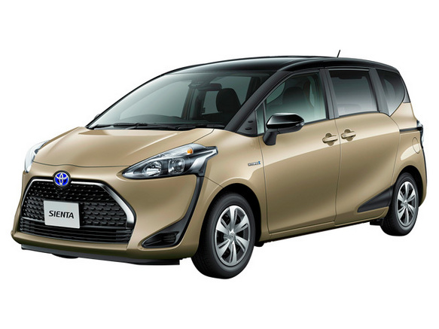
 | し | え | ん | た
0 | し | え | ん | た
1
2
3
4
5
6
7 |  |  |  |  | なまえ

らんどくるーざー
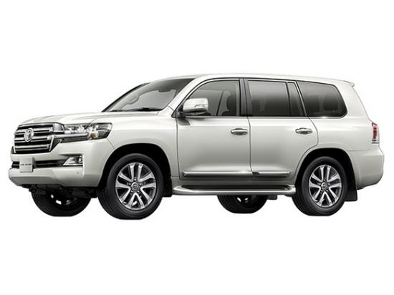
 | ら | ん | ど | く | る | ー | ざ | ー
0 | ら | ん | ど | く | る | ー | ざ | ー
1
2
3
4
5
6
7 |  |  |  |  |  |  |  |  | なまえ

 |  |  |  |  |  |  |  |  |  | ￥

